１.氏名空欄
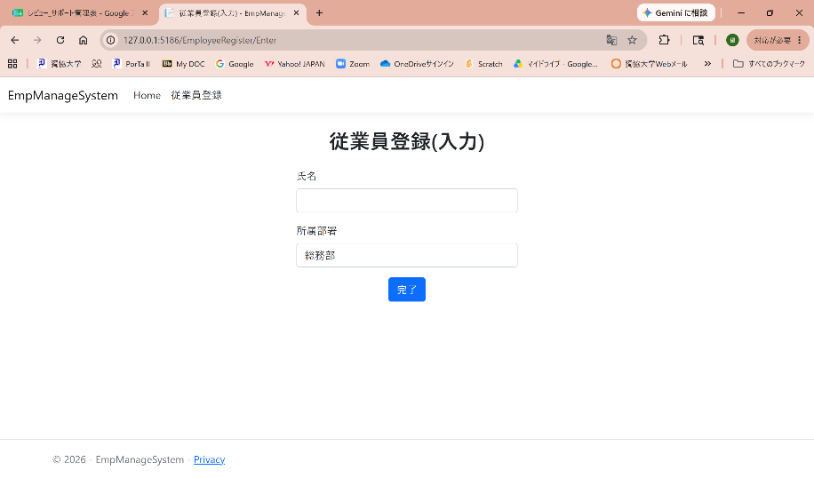
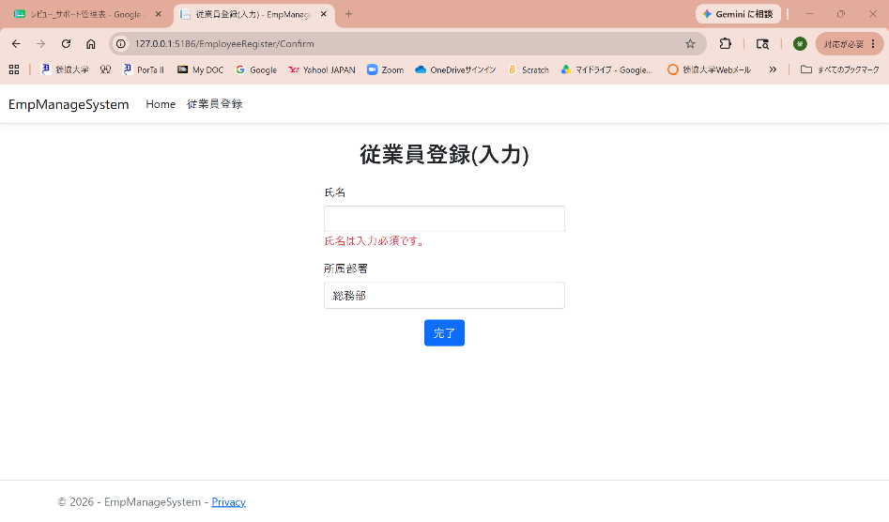

氏名が空欄の場合、氏名は入力必須です。の表示。

２.氏名１文字入力
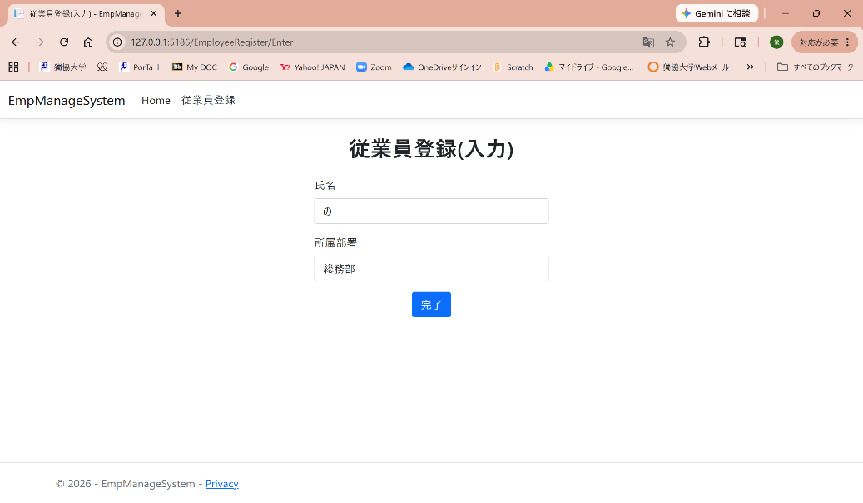
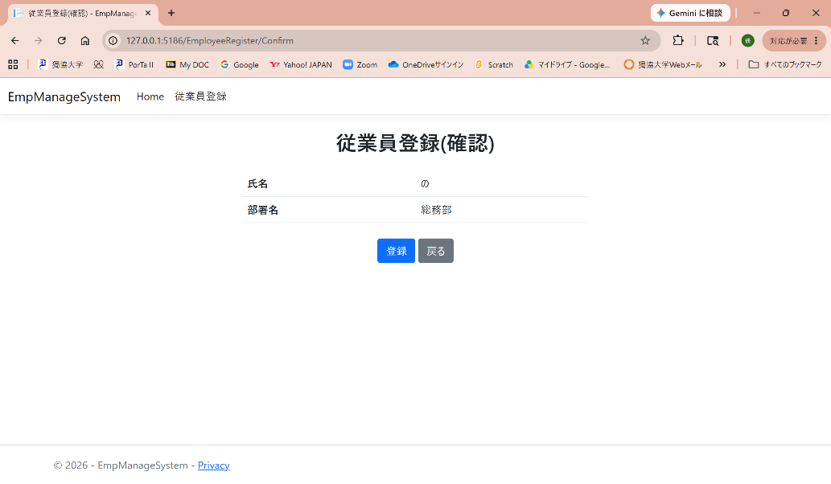

氏名を１文字入力する。

3. 氏名を20文字入力
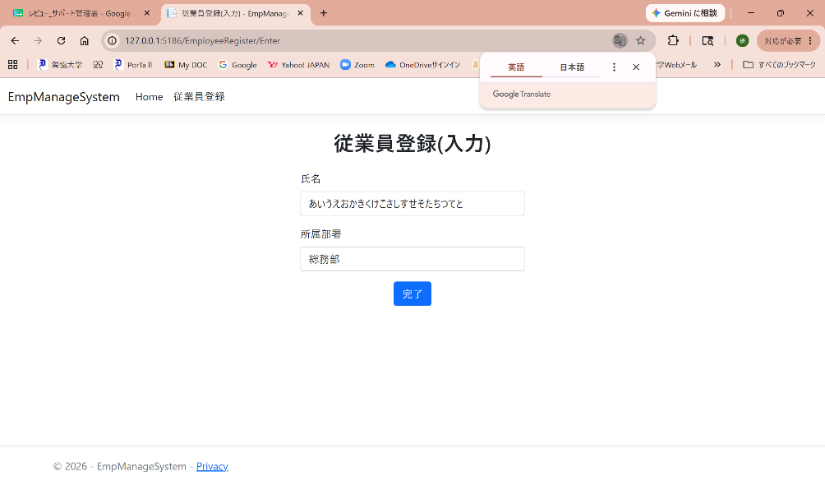
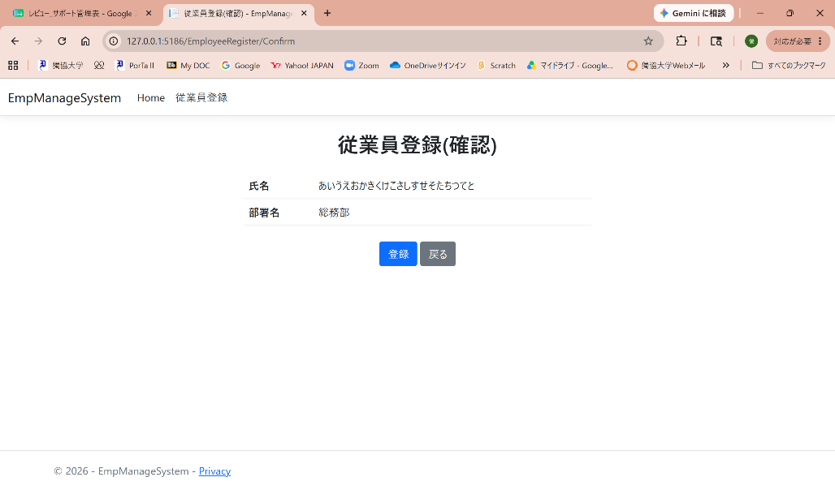

氏名を20文字入力する。

4.部署のみ変更
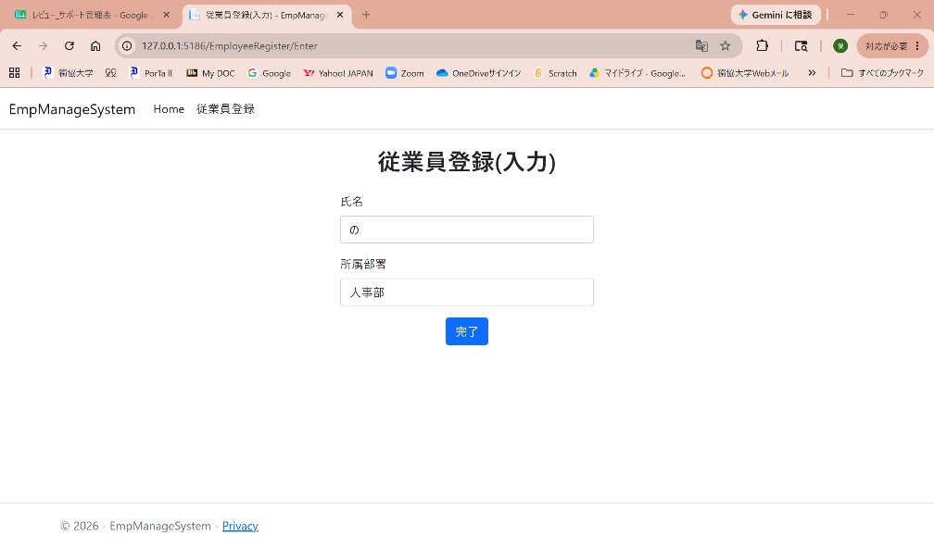
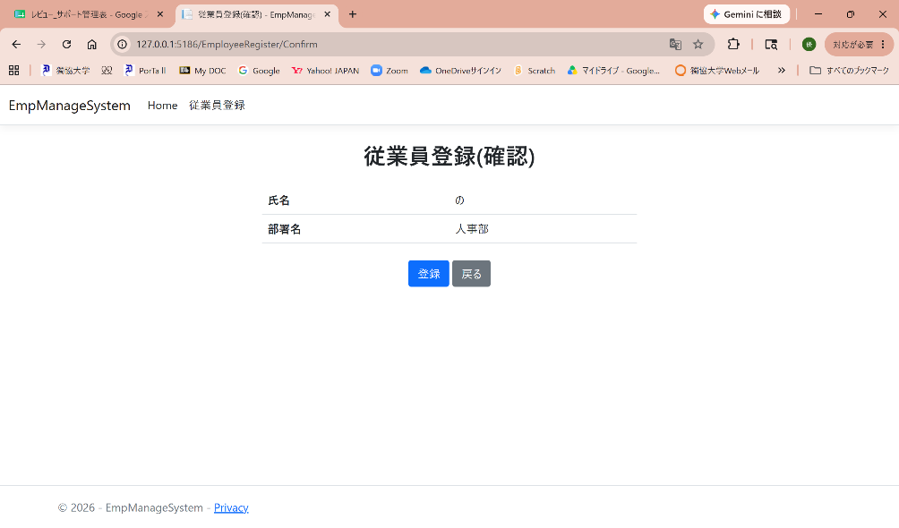

部署を変更する。

5.氏名21文字入力でDomainException
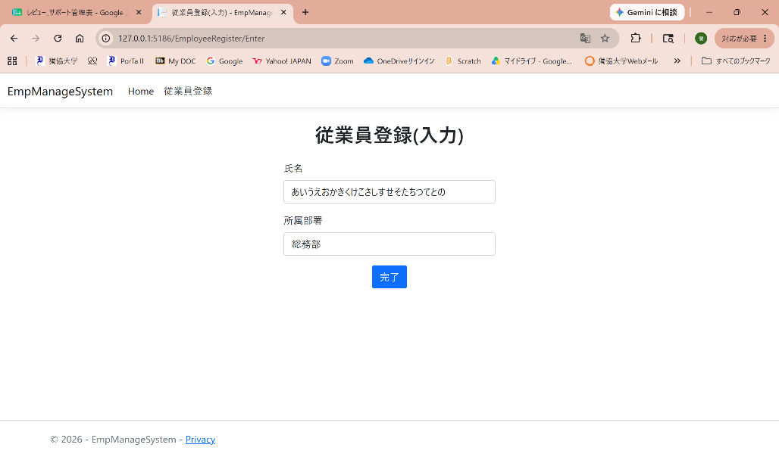

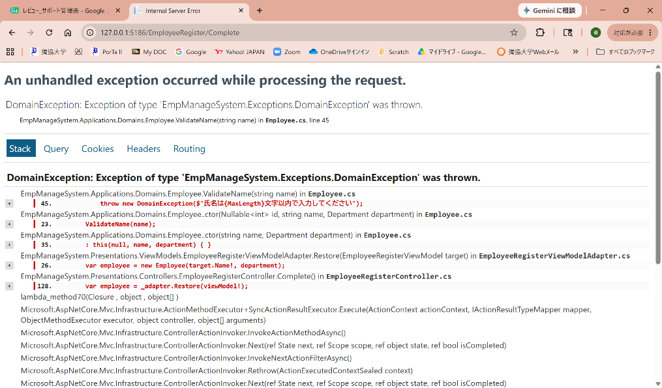

氏名を21文字入力すると、DomainExceptionエラーが出る。

６.Homeから登録まで遷移
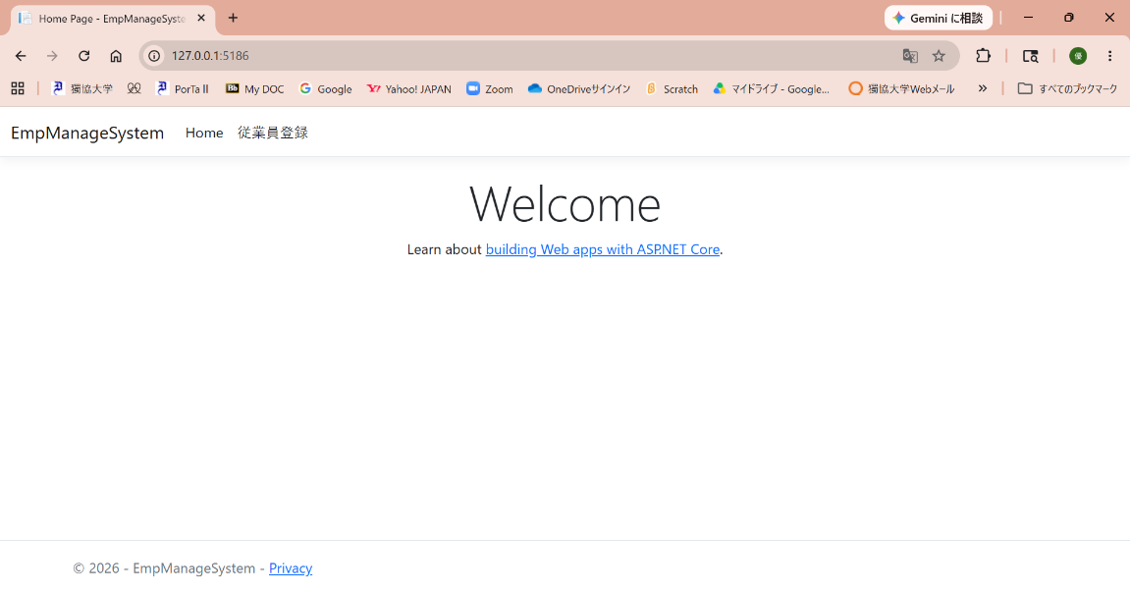
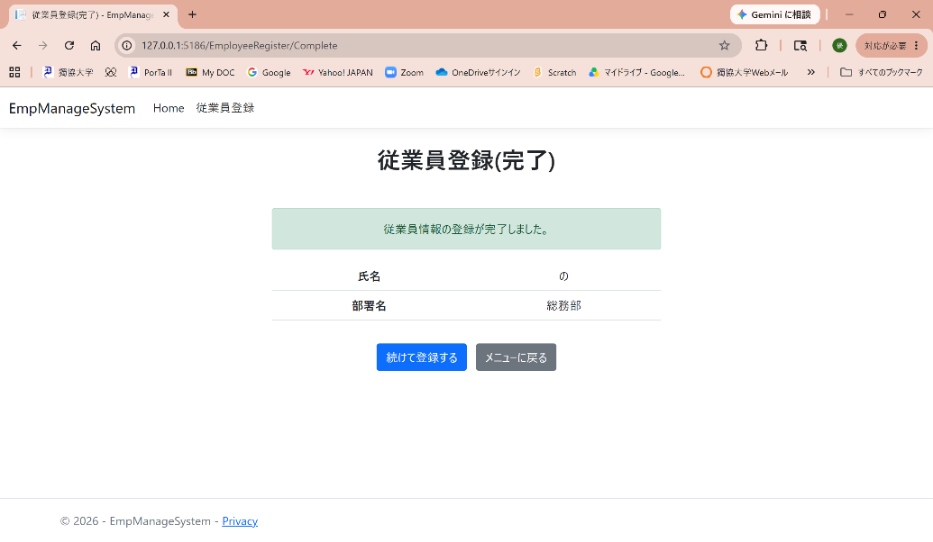

Home画面から登録完了まで遷移できる。

7.登録後メニューに戻る

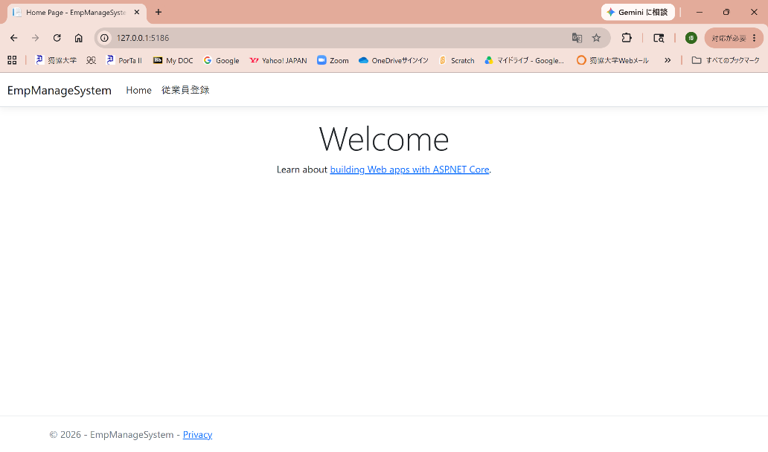

登録画面から、メニューに戻れる。

8.登録後続けて入力
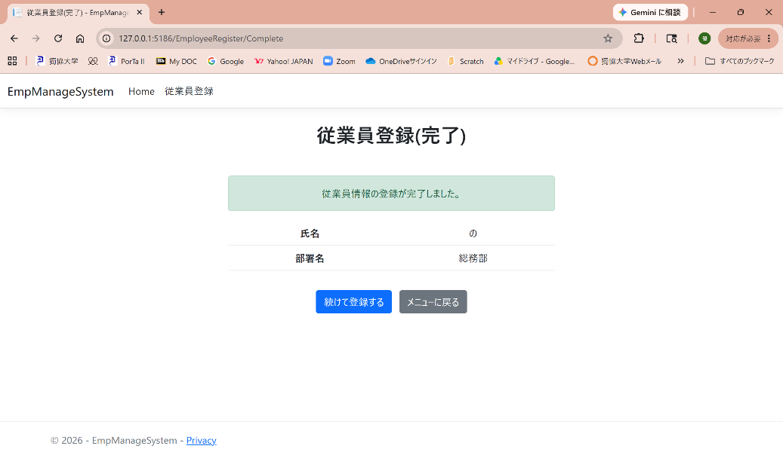


登録完了後、続けて入力画面に移れる。

